Sheet1
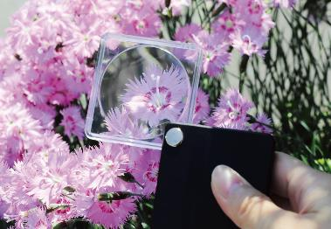
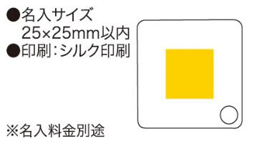
提 案 書

ハンディルーペ |  | 参考上代 | ¥250 | 販売価格
 |  | （税別） |  | （税別）
【JAN】 | 4562121885912
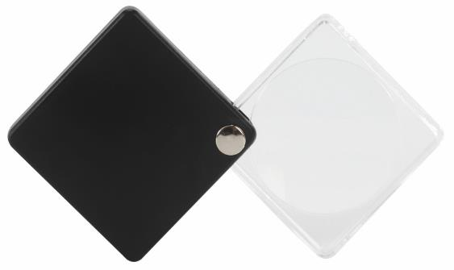 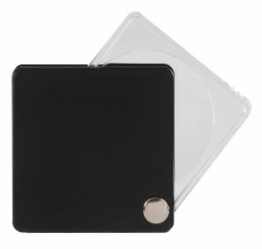 |  |  | 【商品番号】 6999-60 【本体サイズ】 55×55×10㎜・25ｇ 【パッケージサイズ】 60×15×60㎜・30ｇ 【個装形態】 化粧箱入 【色・柄】 ブラック 【材質】 ABS・アクリル 【入数】 300 【生産国】 中国

